Table 6
b. Untuk Masa Pertanggungan 15 tahun
Mata Uang | Tahun Polis
 | 5 |  | 6 |  | 7 |  | 8 |  | 9 |  | 10 |  | 11 |  | 12 |  | 13 |  | 14 |  | 15
IDR | 17.5% |  | 17.5% |  | 17.5% |  | 17.5% |  | 17.5% |  | 17.5% |  | 17.5% |  | 17.5% |  | 17.5% |  | 17.5% |  | 17.5%
USD | 8% |  | 8% |  | 8% |  | 8% |  | 8% |  | 8% |  | 8% |  | 8% |  | 8% |  | 8% |  | 8%
c. Untuk Masa Pertanggungan 20 tahun
Mata Uang | Tahun Polis
 | 5 | 6 |  | 7 |  | 8 |  | 9 | 10 | 11 |  | 12 |  | 13 | 14 | 15 |  | 16 |  | 17 |  | 18 | 19 | 20
IDR | 20% | 20% |  | 20% |  | 20% |  | 20% | 20% | 20% |  | 20% |  | 20% | 20% | 20% |  | 20% |  | 20% |  | 20% | 20% | 20%
USD | 11% | 11% |  | 11% |  | 11% |  | 11% | 11% | 11% |  | 11% |  | 11% | 11% | 11% |  | 11% |  | 11% |  | 11% | 11% | 11%
17. Bagaimana mekanisme pembayaran Manfaat Tunai Tahunan kepada Pemegang Polis?
Jawab: Pembayaran dari Manfaat Pembayaran Tunai Tahunan dapat dilakukan dengan cara sebagai berikut: a. Dibayarkan sebagian atau seluruhnya kepada Pemegang Polis setelah dikurangi dengan kewajiban-kewajiban kepada Penanggung (jika ada). Apabila dibayarkan sebagian atau tidak diambil seluruhnya, maka sisa dari pembayaran Manfaat Pembayaran Tunai Tahunan dapat diambil sesuai dengan ketentuan poin b. b. Dalam hal Pemegang Polis tidak mengambil sebagian atau seluruh Manfaat Pembayaran Tunai Tahunan, maka Pemegang Polis dapat mengambil manfaat tersebut sewaktu-waktu dengan menyampaikan pengajuan secara tertulis kepada Penanggung. Sebagian atau seluruh manfaat tersebut sejak jatuh tempo hingga diambil oleh Pemegang Polis akan disimpan di lembaga penyimpanan yang ditunjuk Penanggung. Bunga yang diberikan oleh lembaga penyimpanan akan diberikan kepada Pemegang Polis dan Pemegang Polis menanggung pajak yang dikenakan sesuai dengan ketentuan peraturan perundang-undangan yang berlaku.
18. Apakah nasabah harus mengisi formulir setiap tahun?
Jawab: Nasabah dapat menyampaikan pengajuan secara tertulis kepada Penanggung dengan melampirkan Surat Pernyataan dan Kuasa Pembayaran Manfaat Pertanggungan sehingga Manfaat Pembayaran Tunai Tahunan akan otomatis dikirimkan ke rekening yang tercantum pada formulir tersebut. Berikut ini adalah contoh Surat Pernyataan dan Kuasa Pembayaran Manfaat Pertanggungan:
 |  |  |  |  | 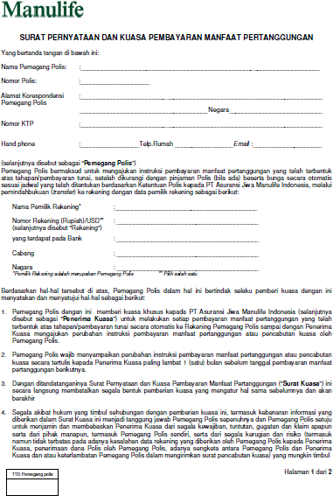
19. Apakah jika nasabah tidak memiliki rekening USD bisa membeli MSP USD?
Jawab: Nasabah tidak perlu memiliki rekening USD untuk membeli Polis USD.
20. Jika nasabah ingin melakukan autodebet dari rekening USD, bank apa saja yang bisa digunakan/ sudah bekerjasama dengan Manulife?
Jawab: Polis USD tidak bisa dibayarkan dengan menggunakan auto debit rekening.
21. Jika nasabah membeli MSP USD dan melakukan pembayaran dengan autodebet kartu kredit, bagaimana dengan penghitungan kursnya? Apakah semua kartu kredit bisa digunakan?
Jawab: Semua kartu kredit jenis VISA dan Master Card bisa digunakan untuk autodebet pembayaran premi dengan menggunakan kurs pendebetan Manulife.
22. Jika nasabah tidak memiliki rekening USD, namun membeli produk MSP dalam mata uang USD dan ingin manfaatnya juga dicairkan dalam bentuk USD apakah memungkinkan? Karena jika dilihat dalam form Surat Pernyataan dan Kuasa Pembayaran Manfaat Pertanggungan harus menyertakan nomor rekening. Jika demikian apakah manfaat dalam polis USD tersebut otomatis akan di-convert ke Rupiah dan mengikuti kurs pada saat pembayaran manfaat tersebut dilakukan atau adakah opsi lain jika nasabah ingin manfaatnya diberikan dalam USD?
Jawab: Untuk nasabah yang membeli polis USD namun tidak memiliki rekening USD, maka pembayaran manfaatnya akan ditransfer ke rekening rupiah yang terdaftar di Manulife Indonesia. Untuk pembayaran manfaat saat ini pilihannya hanya transfer ke nomor rekening (Rupiah ataupun USD). Tidak ada pembayaran manfaat yang dilakukan selain transfer ke rekening nasabah.
23. Apakah manfaat Pembayaran Tunai Tahunan untuk polis USD dapat dibayarkan ke rekening rupiah? Bagaimana dengan kurs saat pencairannya?
Jawab: Iya bisa, kurs yang digunakan adalah kurs saat transfer dilakukan.
24. Untuk Manfaat Pembayaran Tunai Tahunan jika tidak diambil oleh nasabah apakah akan mendapatkan bunga? Jawab: Semua pembayaran Manfaat Pembayaran Tunai Tahunan yang tidak diambil oleh Pemegang Polis beserta bunga yang dikenakan oleh lembaga penyimpanan akan dibayarkan kepada Pemegang Polis pada Akhir Masa Pertanggungan. Apabila pembayaran tersebut tertunda bukan sebagai akibat dari kelalaian atau kesalahan Penanggung, maka Penanggung tidak dikenakan kewajiban bunga maupun ganti rugi apapun atas pembayaran Manfaat Pembayaran Tunai Tahunan tersebut.
25. Jika nasabah meninggal dunia dan Manfaat Pembayaran Tunai tahunan sebelumnya belum pernah dicairkan (dititipkan) apakah manfaat tunai tahunan sebelumnya akan dibayarkan saat nasabah meninggal dunia atau saat manfaat akhir pertanggungan dibayarkan?
Jawab: Pembayaran manfaat tunai tahunan kepada Pemegang Polis dapat mengacu pada jawaban no.3.
26. Produk MSP memiliki Masa Pembayaran Premi selama 5 tahun dan Manfaat Pembayaran Tunai Tahunan akan diberikan pada tahun ke 5. Apakah artinya setelah Pemegang Polis melakukan pembayaran Premi maka akan langsung mendapatkan Manfaat Pembayaran Tunai Tahunan nya?
Jawab: Manfaat Pembayaran Tunai Tahunan akan dilakukan setiap tahun dimulai pada akhir tahun Polis ke-5 (lima) hingga Akhir Masa Pertanggungan.
KETENTUAN UNDERWRITING
27. Untuk ketentuan Underwriting apakah hanya sampai dengan Simplified Issuance Offer (SIO) saja? Bagaimana jika Pemegang Polis yang ingin membeli Uang Pertanggungan diatas 5 miliar?
Jawab: Ya, Untuk saat ini, maksimum Uang Pertanggungan adalah sebesar Rp 2,5 miliar untuk non-VIP agent dan Rp 5 miliar untuk VIP agent dengan metode Underwriting Simplified Issuance Offer (SIO)
28. Apabila Pemegang Polis pernah ditolak oleh Manulife untuk pengajuan pada produk atau asuransi lain, apakah masih dapat membeli produk MSP?
Jawab: Untuk metode Underwriting Guaranteed Issuance Offer (GIO) dengan Uang Pertanggungan hingga Rp 1.5 Milliar dapat melakukan pengajuan Polis produk MSP namun tetap akan mengacu pada Ketentuan Polis.
29. Untuk metode Underwriting SIO pertanyaan kesehatan yang akan ditanyakan itu apa saja?
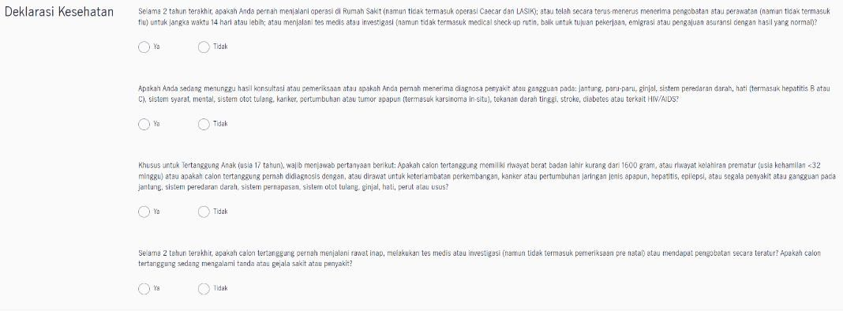
Jawab: a. Untuk Tertanggung usia masuk < = 18 tahun
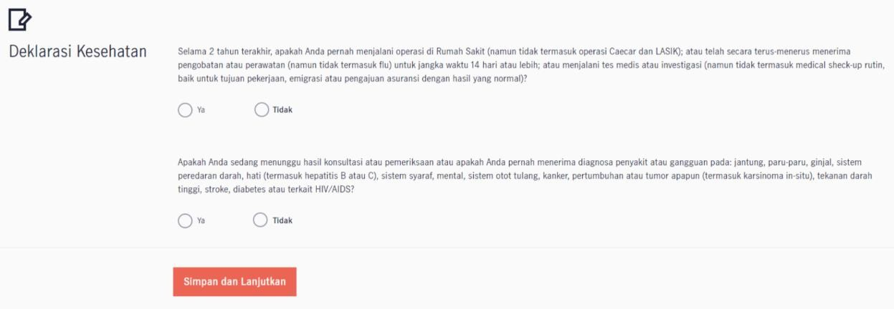
b. Untuk Tertanggung usia masuk > 18 tahun
30. Apakah ada syarat khusus GIO untuk Tertanggung berusia masuk 75 tahun keatas?
Jawab: Tidak ada persyaratan khusus untuk usia masuk Tertanggung 75 tahun keatas pada metode Underwriting Guaranteed Issuance Offer (GIO) dengan Total akumulasi Uang Pertanggungan hingga Rp 1.5 Milliar untuk seluruh polis GIO yang ada di Manulife Indonesia.
31. Jika Pemegang Polis dikenakan metode Full Underwriting pada produk MSP, tabel Underwriting manakah yang akan dijadikan patokannya? Apakah bisa diberikan tabel UW-nya?
Jawab: Untuk saat ini, maksimum Uang Pertanggungan adalah sebesar Rp 2,5 miliar untuk non-VIP agent dan Rp 5 miliar untuk VIP agent dengan metode Underwriting Simplified Issuance Offer (SIO). Untuk Full Underwriting akan kami informasikan pada pemberitahuan selanjutnya.
PERTANYAAN UMUM LAINNYA
32. Apakah terdapat maksimum Premi atau Uang Pertanggungan untuk produk MSP?
Jawab: Untuk maksimum Premi atau Uang Pertanggungan berdasarkan keputusan Underwriting.
33. Untuk pemegang polis MSP apakah bisa perusahaan atau hanya bisa pribadi?
Jawab: Sesuai dengan Ketentuan Umum Pasal 1.5, maka Pemegang Polis dapat berupa Perorangan atau Badan Usaha.
34. Jika Pemegang Polis adalah WNA namun berdomisili di Indonesia, kemudian saat usia pensiun kembali ke negara asalnya apakah manfaatnya tetap akan didapatkan?
Jawab: Pada saat Penerbitan Polis, produk MSP ini terbatas untuk Pemegang Polis yang berdomisili di Indonesia (baik WNI atau pun WNA). Domisili mengacu pada tempat tinggal utama di negara Indonesia, terlepas dari bahwa individu tersebut memiliki satu atau lebih rumah di tempat lain.
35. Apakah Pemegang Polis dapat melakukan perubahan Polis pada pilihan Masa Pertanggungan setelah Penerbitan Polis?
Jawab: Pemegang Polis tidak diperkenankan untuk melakukan perubahan Polis pada pilihan Masa Pertanggungan.
36. Apakah tersedia Pertanggungan Tambahan pada produk MSP?
Jawab: Tidak terdapat Pertanggungan tambahan (rider) pada produk MSP.
37. Mengapa produk MSP tidak memiliki Pertanggungan Tambahan? Rider Advance Life Protector (ALP) seperti MiPrecious maupun MiAction misalnya?
Jawab: Untuk saat ini, tidak terdapat Pertanggungan tambahan (rider) pada produk MSP karena jika ditambahkan dengan Pertanggungan Tambahan maka metode Underwriting akan menjadi Full Underwriting.
Apabila Pemegang Polis membutuhkan Pertanggungan tambahan (rider) ALP maka dapat ditawarkan produk MiAction.
38. Apakah terdapat persyaratan untuk pemulihan Polis?
Jawab: Ketentuan terkait dengan Pemulihan Polis sebagai berikut: a. Dilakukan dengan cara mengajukan permohonan secara tertulis kepada Penanggung dalam kurun waktu maksimum 2 (dua) tahun sejak Pertanggungan berakhir;
b. Melunasi seluruh Premi yang tertunggak dan bunganya serta kewajiban-kewajiban Pemegang Polis kepada Penanggung (jika ada). Bunga atas Premi yang tertunggak dihitung berdasarkan bunga majemuk yang besarnya ditentukan oleh Penanggung;
c. Menyerahkan pernyataan kesehatan dan/atau pemeriksaan kesehatan (jika diperlukan) atas diri Tertanggung sesuai ketentuan Penanggung. Pengenaan biaya untuk pernyataan kesehatan dan/atau pemeriksaan kesehatan tersebut menjadi tanggung jawab Pemegang Polis; dan
d. Memenuhi ketentuan seleksi risiko ulang yang ditetapkan oleh Penanggung.
39. Apakah produk ini memiliki nilai tunai yang bisa ditarik dari Premi yang telah disetorkan? Jika Pemegang Polis melakukan penarikan nilai tunai apakah terdapat biaya yang dikenakan?
Jawab: a. Ketentuan pengambilan Total Nilai Tunai secara keseluruhan (Penebusan Polis) adalah sebagai berikut: i. Polis telah memiliki Total Nilai Tunai; ii. Mengajukan permohonan secara tertulis kepada Penanggung; dan iii. Menyerahkan dokumen-dokumen kepada Penanggung berupa: • Polis; dan • Surat keterangan mengenai bukti diri Pemegang Polis. b. Apabila pengajuan pengambilan Total Nilai Tunai secara keseluruhan dilakukan tidak pada saat Ulang Tahun Polis, maka Total Nilai Tunai akan dibayarkan oleh Penanggung sebesar sebagaimana tercantum dalam Ringkasan Polis dan/atau Addendum yang diperhitungkan secara proporsional. c. Pengambilan Total Nilai Tunai memperhitungkan kewajiban-kewajiban Pemegang Polis kepada Penanggung (jika ada). d. Pengambilan Total Nilai Tunai akan mengakibatkan Polis berakhir.

